オンラインプロセスフロー
 |  | 2026.12.21
オンラインプロセスフロー |  |  |  |  | システム | CNレポート作成アプリ「LecMoc」
 |  |  |  |  | フォーマットNo. | KS2-4-04/SS2-1-01
業務プロセスID | LMMVMV03-01 LMMVMV03-02 LMMVMV03-03 |  | 業務プロセス名 | 建物マスタ新規登録時の30分値データの自動連携 建物マスタ更新時の30分値データの自動連携 建物マスタ削除時の30分値データの自動連携
画面ID | mscs03 |  | 画面名 | お客さま企業マスタ照会/編集画面
備 考
お客さま情報を照会、編集する画面

mscs01 お客さま企業マスタ管理画面
mscs03 お客さま企業マスタ 照会/編集画面
msbd01 建物マスタ管理画面

1. 初期表示
LMCNRC-API-12「同意書取得経路取得」

同意書取得経路情報

1. 初期表示
LMEBBD-API-12「都道府県マスタ照会」

都道府県マスタ

1. 初期表示
LMMBCS-API-03「企業基本情報照会」

企業基本情報マスタ
建物マスタ

7. お客さま企業情報登録
LMMBCS-API-04「企業基本情報更新」

企業詳細情報 マスタ
企業基本情報マスタ
建物マスタ
30分値生データ情報
EPデータ参照基盤
30分値
ARVEお客さま
情報

8. 同意書取得組織初期表示 9. 同意書取得組織検索
LMMBOG-API-06「利用者組織情報取得」

利用者組織情報

<<凡例>>
本設計対象範囲

画面ID
画面名
ファイルID
ファイル名
APIID
API名
テーブル名
テーブル名
イベントNo 項目名
画面
ファイル
API

画面レイアウト
 |  |  | 2026.12.21
画面レイアウト |  |  |  | システム |  | CNレポート作成アプリ「LecMoc」
 |  |  |  | フォーマットNo. |  | SS1-2-02
画面イメージ

 | mscs03 お客さま企業マスタ照会/編集画面

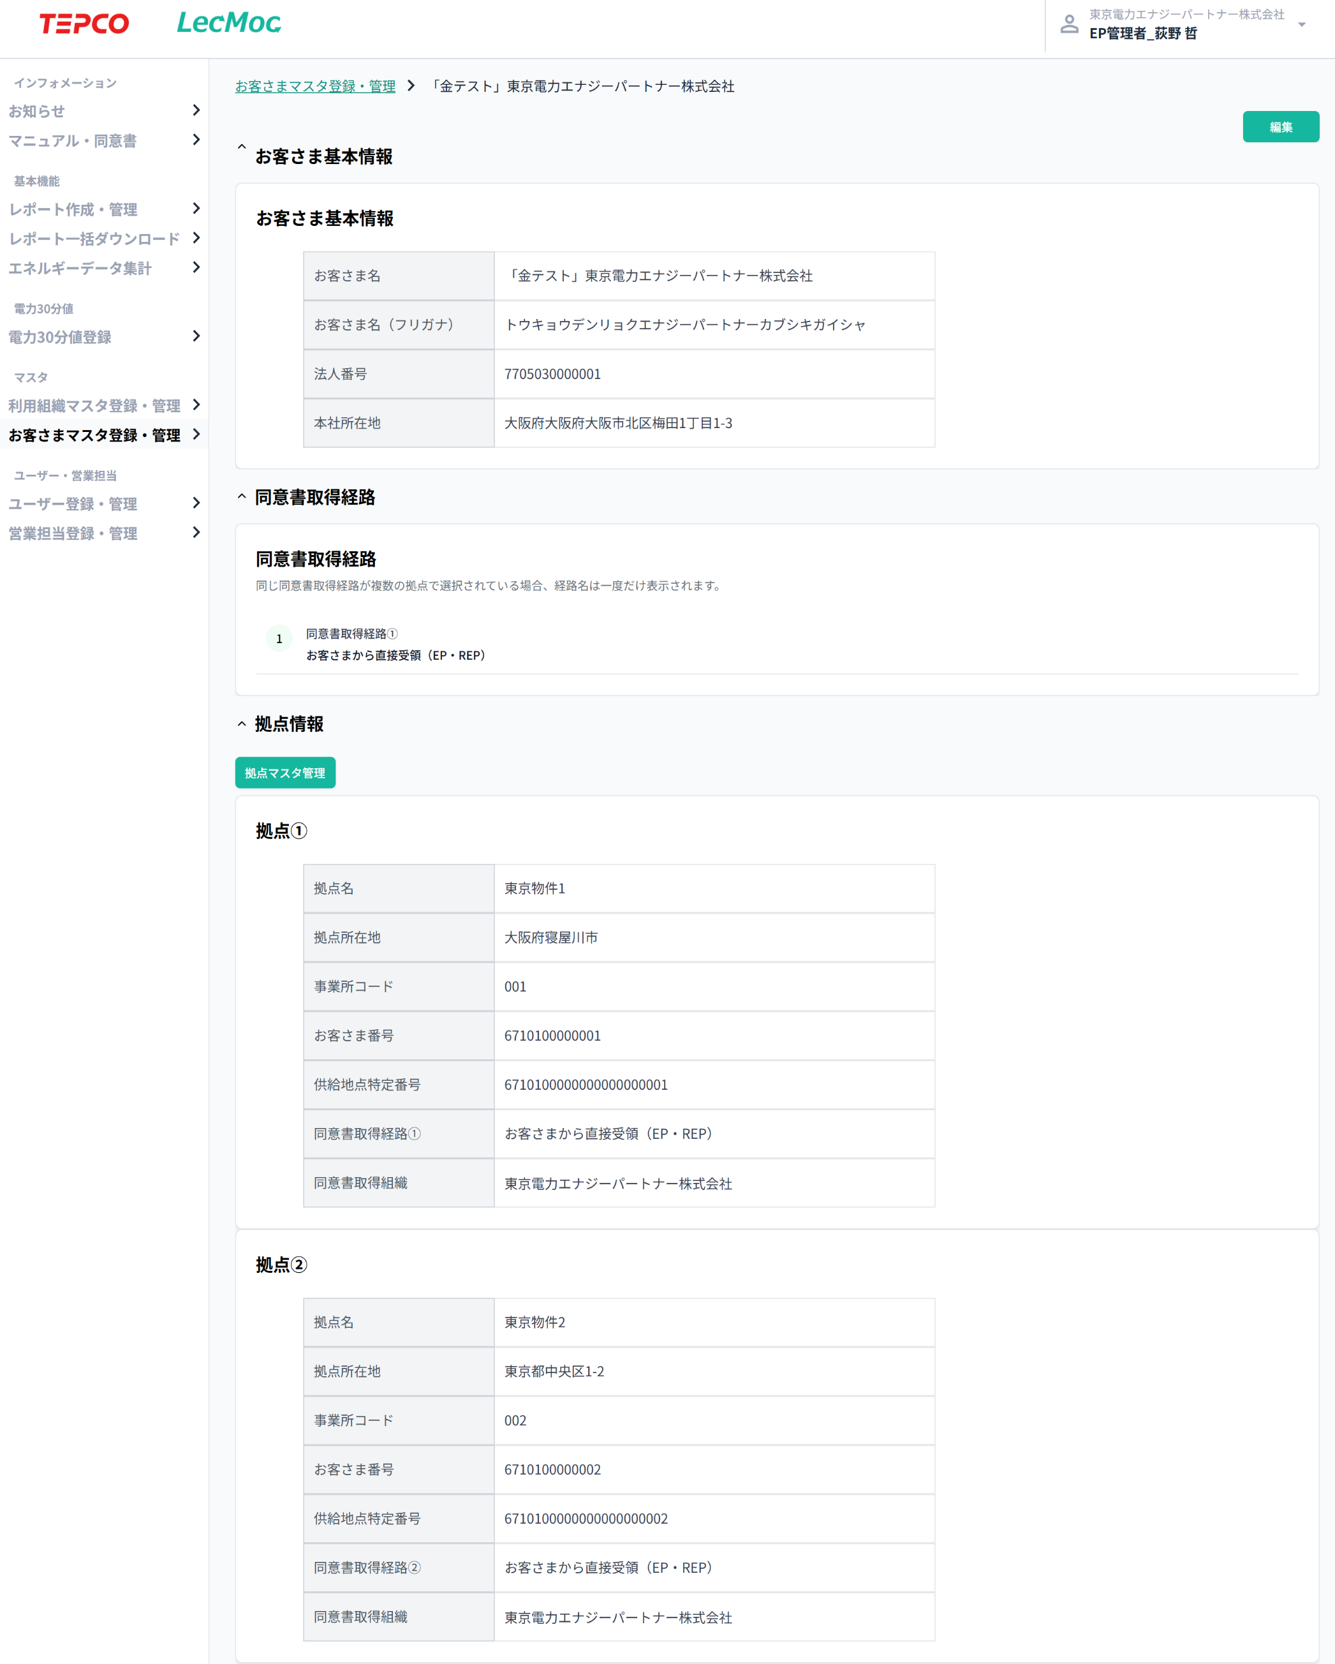
 |  | 照会画面
 |  |  |  |  | 【編集ボタン】
 |  |  |  |  | 編集画面に切り替える。
 |  |  |  |  | 画面処理内容説明書 No.2

 |  |  |  |  | 【拠点マスタ管理ボタン】
 |  |  |  |  | 拠点マスタ管理画面に遷移する。

 |  | 編集画面

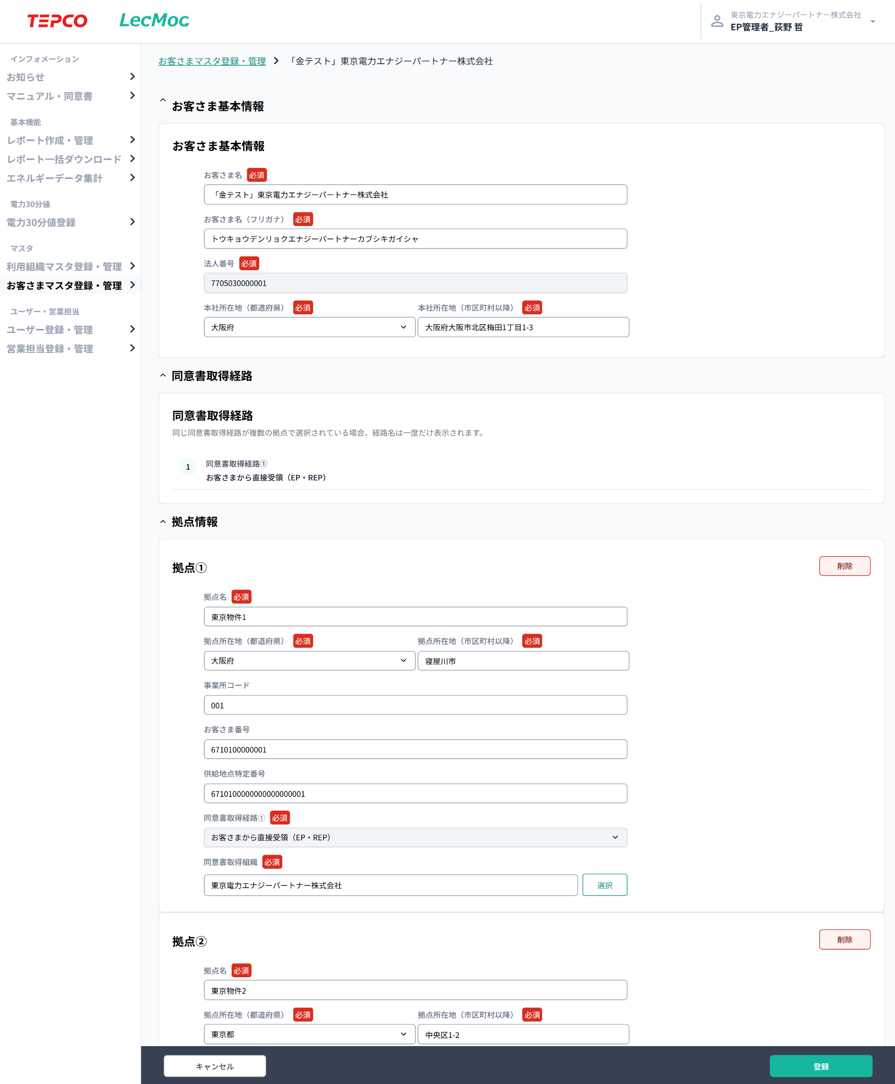
 |  |  |  |  | 【拠点情報削除ボタン】
 |  |  |  |  | 該当の拠点を削除する。
 |  |  |  |  | 画面処理内容説明書 No.3

 |  |  |  |  | 【拠点追加ボタン】
 |  |  |  |  | 空の拠点を追加する。
 |  |  |  |  | 画面処理内容説明書 No.5

 |  |  |  |  | 【拠点情報削除ボタン】
 |  |  |  |  | 該当の拠点を削除する。
 |  |  |  |  | 画面処理内容説明書 No.3

 |  |  |  |  | 【選択ボタン】
 |  |  |  |  | 同意書取得組織の選択モーダル表示
 |  |  |  |  | 画面処理内容説明書 No.4

 |  |  |  |  | 【拠点追加ボタン】
 |  |  |  |  | 空の拠点を追加する。
 |  |  |  |  | 画面処理内容説明書 No.5

 |  |  |  |  | 【登録ボタン】
 |  |  |  |  | 入力した情報でお客さま拠点情報を登録を行う。
 |  |  |  |  | 画面処理内容説明書 No.7

 |  |  |  |  | 【キャンセルボタン】
 |  |  |  |  | 照会画面に切り替える。
 |  |  |  |  | 画面処理内容説明書 No.6

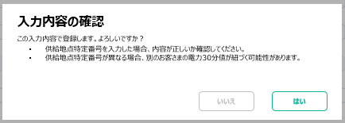
 |  |  |  |  | 【入力確認モーダル】
 |  |  |  |  | 登録ボタン押下時に表示

 |  | 同意書取得組織の選択

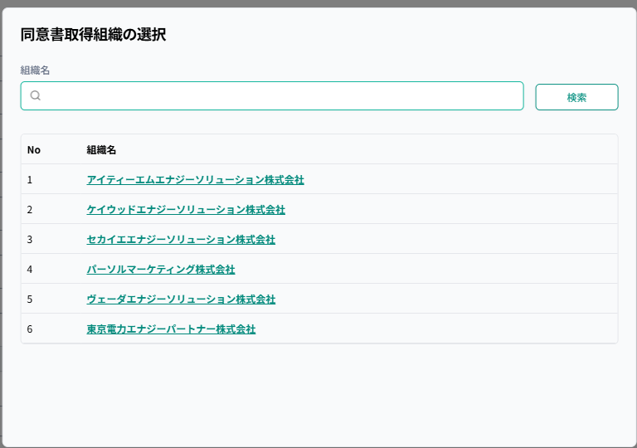
 |  |  |  |  | 【検索ボタン】
 |  |  |  |  | 組織名で検索を実施する。
 |  |  |  |  | 画面処理内容説明書 No.9

